상품제안서
레빗 엣지 스윙형USB메모리 (4GB~128GB) | 상품코드: S42506

 |  |  |  |  |  |  | 02-713-8555 | www.synergygift.co.kr
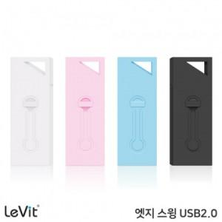

【상세/제작정보】 | 컬러 색상의 가벼운 스윙 타입 USB 메모리

【인쇄/포장옵션】 | 풀칼라 / 포장지포장

【공급단가】 | 수량 | 50~ | 100~ | 300~ | 1,000~ | 5,000~
*VAT별도 | 8GB | 4,650원 | 4,540원 | 4,360원 | 4,240원 | 4,130원
 | 16GB | 6,590원 | 6,430원 | 6,160원 | 6,010원 | 5,850원
 | 32GB | 8,060원 | 7,870원 | 7,550원 | 7,350원 | 7,160원
 | 64GB | 9,650원 | 9,420원 | 9,040원 | 8,800원 | 8,570원

【상품 URL】 | https://www.synergygift.co.kr:443/src/goods_detail.php?gdno=42506

